Sheet1
附件
柳州市鱼峰区综合行政执法局
物品清单
序号 | 先行登记保存证据通知书编号 | 证据名称 | 规格（型号） | 单位 | 数量 | 成色 | 物品照片 | 备注
1 | 柳鱼峰综执登存通字〔2026〕第0001847号 | 遮阳伞 |  | 把 | 1 | 旧 | 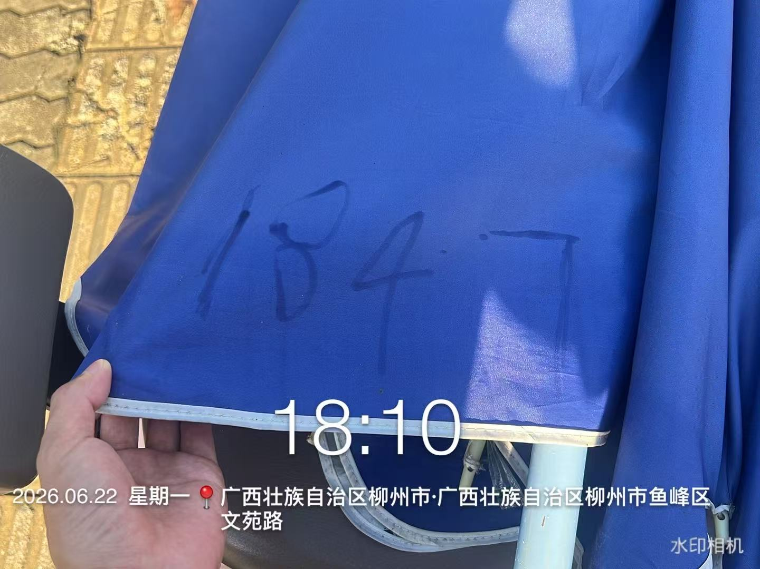
2 | 柳鱼峰综执登存通字〔2026〕第0001849号 | 遮阳伞 |  | 把 | 1 | 旧 | 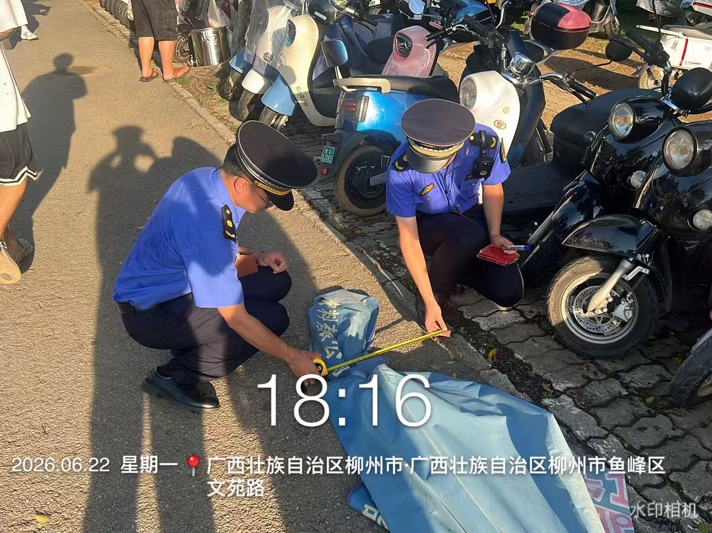
3 | 柳鱼峰综执登存通字〔2026〕第0001850号 | 遮阳伞 |  | 把 | 1 | 旧 | 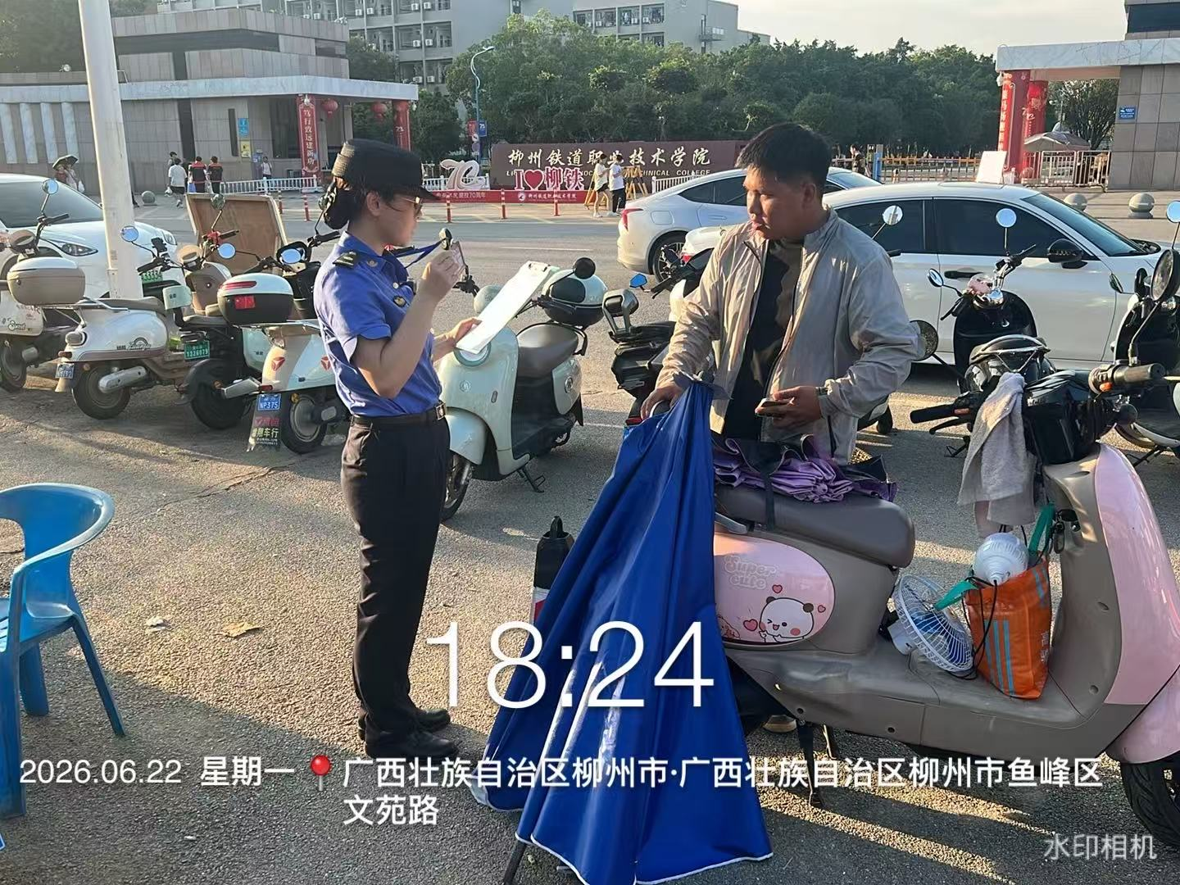
4 | 柳鱼峰综执登存通字〔2026〕第0001848号 | 遮阳伞 |  | 把 | 1 | 旧 | 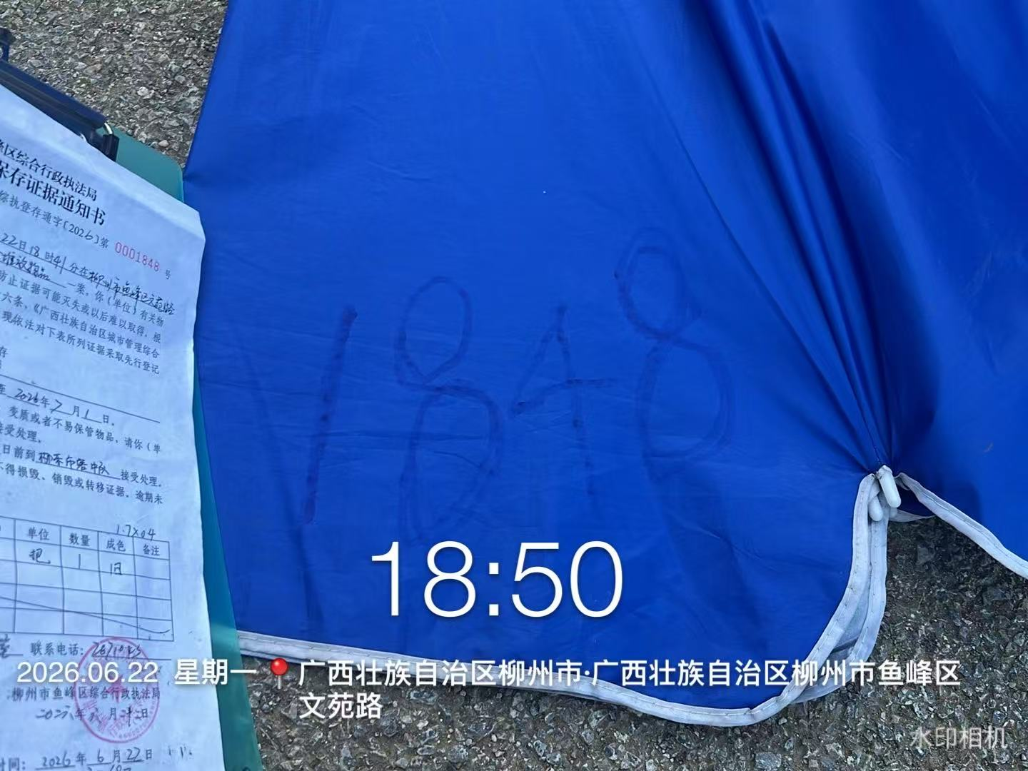
5 | 柳鱼峰综执登存通字〔2026〕第0001703号 | 遮阳伞 |  | 把 | 1 | 旧 | 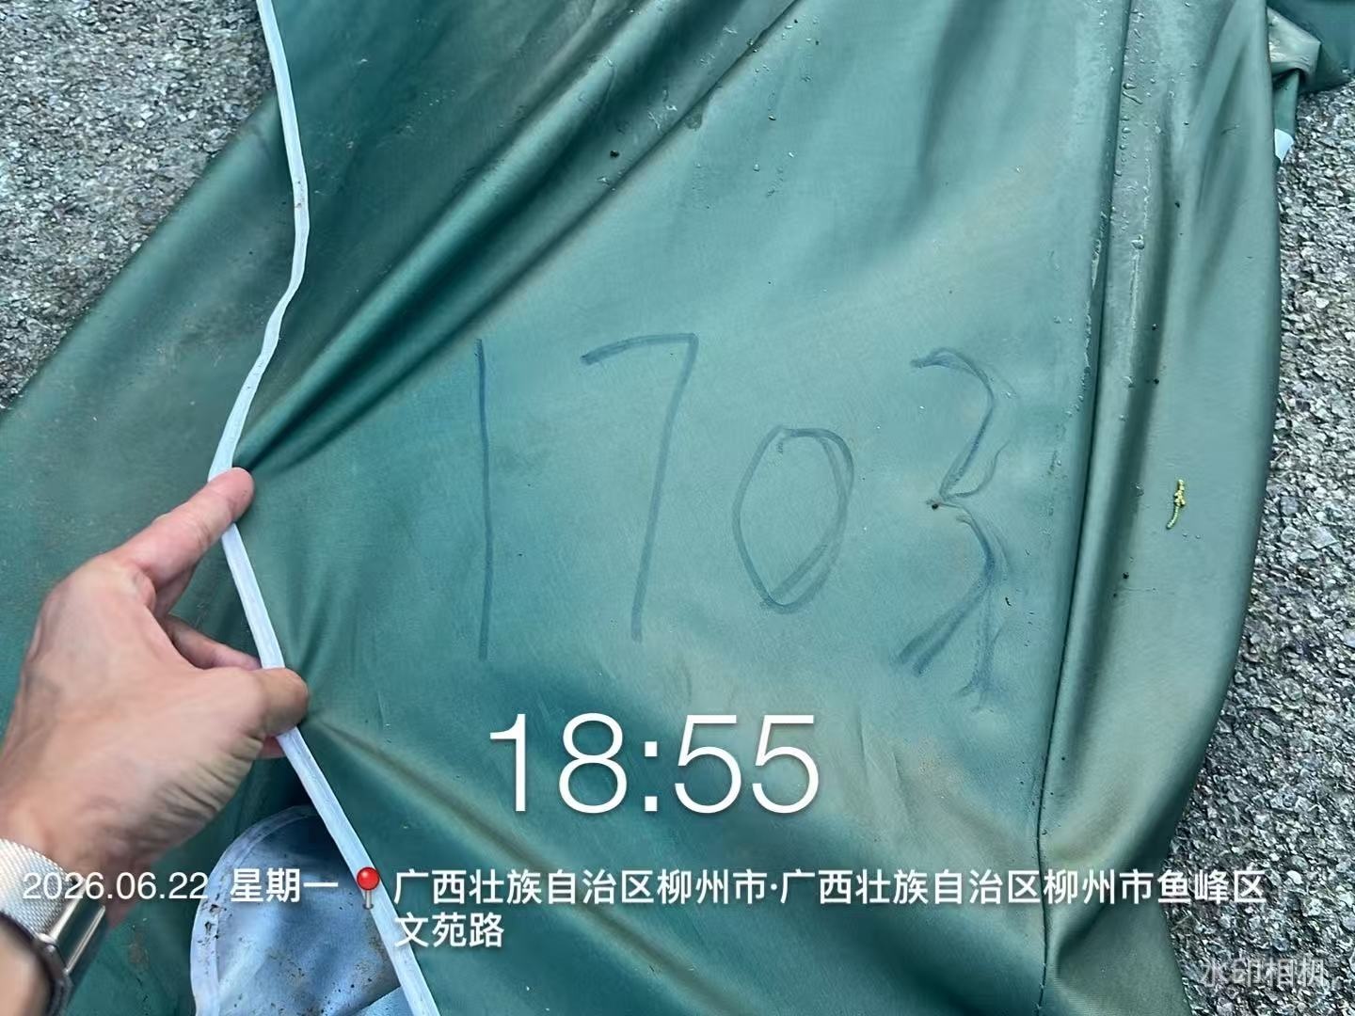
6 | 柳鱼峰综执登存通字〔2026〕第0001705号 | 遮阳伞 |  | 把 | 1 | 旧 | 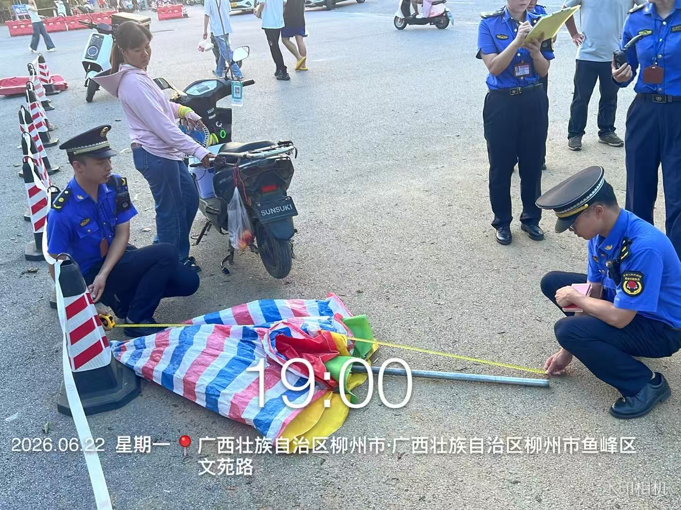
7 | 柳鱼峰综执登存通字〔2026〕第0001706号 | 遮阳伞 |  | 把 | 1 | 旧 | 